상품제안서
신신파프 10팩세트(쿨5팩+핫5팩) 고급손잡이케이스포함 | 상품코드: F26984

 |  |  |  |  |  |  | 02-412-0044 | www.easy1.co.kr
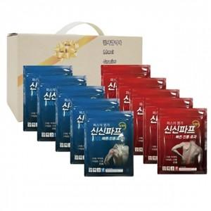

【상세/제작정보】 | 스티커 제작및 부착 비용 별도 문의.

【인쇄/포장옵션】 | / 포장불가능

【공급단가】 | 수량 | 20~ | 50~ | 100~ | 300~ | 500~
*VAT별도 | 단가 | 29,370원 | 28,900원 | 28,200원 | 27,490원 | 27,020원

【상품 URL】 | https://dev.easy1.co.kr:443/src/goods_detail.php?gdno=26984

